Sheet1
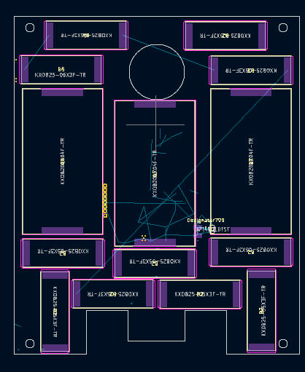
x | Qty | V(mpp) | I(mpp)
2.3x.8 | 15 | 1.67 | 18.4
2.3x4.2 | 2 | 2.23 | 78.7

 |  |  |  |  |  |  |  | 0.56
 |  | 1 | 1.67 | 2.23 | 1.67 |  | 1 | 0.56 | 2.23
 |  | 2 | 1.67 | 2.23 | 1.67 |  | 2 | 0.56 | 2.23
 |  | 3 | 1.67 | 1.67 | 1.67 |  | 3 | 0.56 | 2.23
 |  | 4 | 1.67 | 1.67 | 1.67 |  | 4 | 0.56
 |  | 5 | 1.67 | 1.67 | 1.67 |  | 5 | 0.56
 |  | 6 | 1.67 | 2.23 | 1.67 |  | 6 | 0.56
 |  |  | 10.02 | 11.7 | 10.02 |  | 7 | 0.56
 |  |  |  |  |  |  | 8 | 0.56
 |  |  |  |  |  |  | 9 | 0.56
 |  |  |  |  |  |  | 10 | 0.56
 |  |  |  |  |  |  | 11 | 0.56
 |  |  |  |  |  |  |  | 6.72 | 6.69

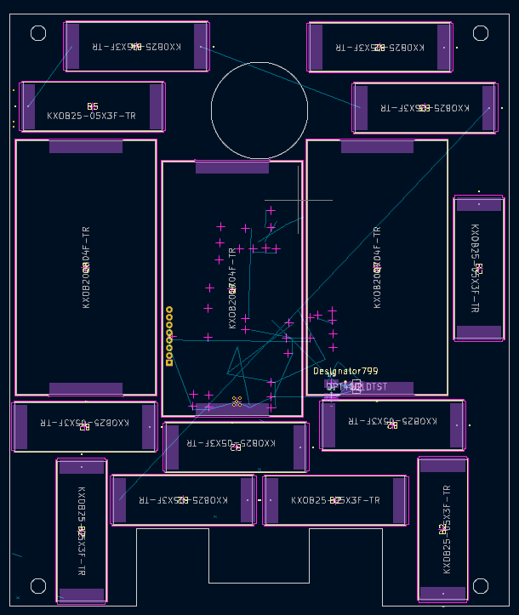

 |  |  |  |  |  | FINAL

 |  |  |  |  |  | 1 | 0.56 | 2.23
 |  |  |  |  |  | 2 | 0.56 | 2.23
 |  |  |  |  |  | 3 | 0.56 | 2.23
 |  |  |  |  |  | 4 | 0.56
 |  |  |  |  |  | 5 | 0.56
 |  |  |  |  |  | 6 | 0.56
 |  |  |  |  |  | 7 | 0.56
 |  |  |  |  |  | 8 | 0.56
 |  |  |  |  |  | 9 | 0.56
 |  |  |  |  |  | 10 | 0.56
 |  |  |  |  |  | 11 | 0.56
 |  |  |  |  |  | 12 | 0.56
 |  |  |  |  |  |  | 6.72 | 6.69

